Brukerveiledning



KOMMUNIKASJONSPLAN
DATO | Dato her
PROSJEKT | Prosjektnavn her
PROSJEKTLEDER | Prosjektledernavn her
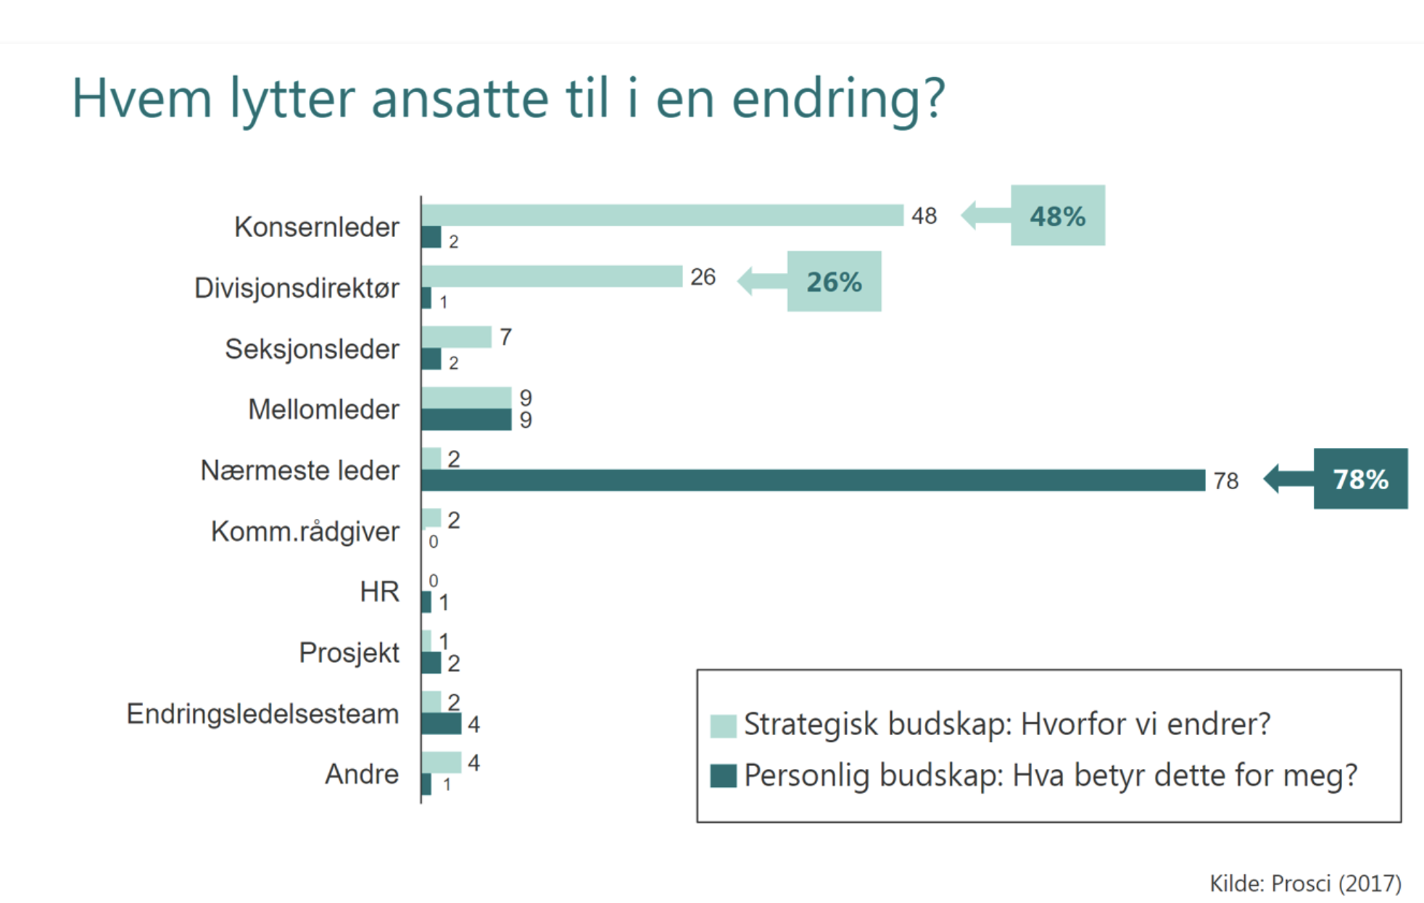

 | Om kommunikasjonsplanen
 | - Kommunikasjonsplanen skal vise hva som skal kommunisere til hvem, samt når og hvordan dette skal gjøres.
 | - Alle kommunikasjonsplaner skal inneholde målgruppe/mottakere, budskap og aktiviteter, og hvem som er ansvarlig avsender.
 | - Ta utgangspunkt i målgruppe- eller interessentanalysen for å definere aktuelle målgrupper/mottakre.
 | - Kommunikasjonsaktiviteter må tilpasses milepælsplanen/fremdriftsplan til prosjektet
 | - Ta gjerne kontakt med kommunikasjonsavdelingen for å få innspill til komunikasjonsplanen, inkl formulere budskap, kanal og tidsrekkefølge

 | Veileder til formulering av budskapet
 | Endringsteamet gir svar både på hvorfor det er nødvendig med endring og målet for endringen
 | - Budskapet som skal forankres kan være - begrunnelse for endring eller utfordringsbilde - analyse av nåsituasjonen - konkret og motiverende fremtidsbilde - prosjektets mål, nytteeffekter og sluttleveranser - beslutninger
 | - Budskapet som skal forankres varierer både mht - prosjektets faser - hvem som er mottaker av budskapet
 | - Husk: Budskapet må ofte fortelles flere ganger, på ulike måter for at mottaker skal ha en forståelse og aksept for endringen. Stikkord: gjentakelse, variasjon, til rett tid

 | Veileder til valg av kanal
 | - Valg av kanal vil variere ut fra hvilken målgruppe vi ønsker å nå
 | - Muntlige kanaler har generelt sterkere forankringseffekt enn skriftlige
 | - Muntlige presentasjoner kan føre til mistolkninger / endring av budskapet ved videre overleveringer. Det vil derfor være viktig at det finnes en skriftlig «felles hukommelse» som det er mulig å gå tilbake til, f.eks. møtereferater, powerpointpresentasjoner.

*Malen er basert på Helse Bergen sin beskrivelse av en kommunikasjonsplan

Kommunikasjonsplan - MAL

 | KOMMUNIKASJONSPLAN
 | DATO | Dato her |  |  |  |  |  | STATUS:
 | PROSJEKT | Prosjektnavn her |  |  |  |  |  | Ikke startet
 | PROSJEKTLEDER | Prosjektledernavn her |  |  |  |  |  | Under arbeid
 |  |  |  |  |  |  |  | Forsinket
 |  |  |  |  |  |  |  | Ferdig

Nr | Kommunikasjonsaktivitet | Mottaker (jf. målgruppeanalysen) | Budskap og innhold | Kanal | Avsender | Dato for komm./utsend. | Ansvarlig for utarbeidelse | Status | Kommentar

